CADASTRO DE OAE
MINISTÉRIO DOS TRANSPORTES
DEPARTAMENTO NACIONAL DE INFRAESTRUTURA DE TRANSPORTES
SUPERINTENDÊNCIA REGIONAL DO DNIT NO ESTADO DE MATO GROSSO

ORIENTAÇÕES PARA INVENTÁRIO DAS OBRAS DE ARTE ESPECIAL - OAE

1. Utilizar mais de uma linha para a mesma OAE, caso necessite.
2. A condição do Dispositivo de Segurança Lateral a ser inventariado pode ser classificada como: - Satisfatória, quando pelo menos 50% do elemento apresenta condição satisfatória. - Recompor, quando até 50% do elemento apresenta necessidade de recomposição. - Indicação de Necessidade de Implantação, caso o local apresente necessidade de implantação de Dispositivo de Segurança Lateral.
3. Tipos de Dispositivo de Segurança Lateral: - Guarda Corpo de Concreto - GCC - Guarda Corpo Metálico -GCM - Barreira New Jersey - BNJ Caso o local apresente necessidade de implantação de Dispositivo de Segurança Lateral, preencher com "A definir" ou com o Tipo do Dispositivo de Segurança Lateral.
4. Refere-se à posição do Dispositivo de Segurança Lateral em relação à OAE: Interno ou Externo.
5. Refere-se ao lado do Dispositivo de Segurança Lateral presente na OAE: Direito ou Esquerdo.
6. Considera-se a extensão total da OAE para dimensão da extensão do Dispositivo de Segurança Lateral.
7. Se o tipo de dispositivo for GCC, utiliza-se o fator de conversão de 1,35 m²/m de extensão total do elemento. Se o tipo de dispositivo for BNJ, utiliza-se o fator de conversão de 1,80 m²/m de extensão total do elemento.

CADASTRO DE OBRAS DE ARTE ESPECIAL - OAE
LOCALIZAÇÃO |  |  |  |  |  |  | Extensão Total da Ponte (m) | Dispositivo de Segurança Lateral 1 |  |  |  |  | Área da Superfície para Caiação7 (m²) | Foto | Observações 7
Nº | Nome 1 | SNV | TIPO DE PISTA | KM REAL | COORDENADA |  |  | Condição2 | Tipo 3 | Posição 4 | Lado 5 | Extensão 6 (m)
 |  |  |  |  | LAT | LONG
1 | Ponte sobre o Rio Sararé | 174BMT0110 | Pista Simples | 367.450 | -14.719175 | -59.381084 | 64.92 | Satisfatória | GCC | EXTERNO | AMBOS | 64.92 | 175.28 | 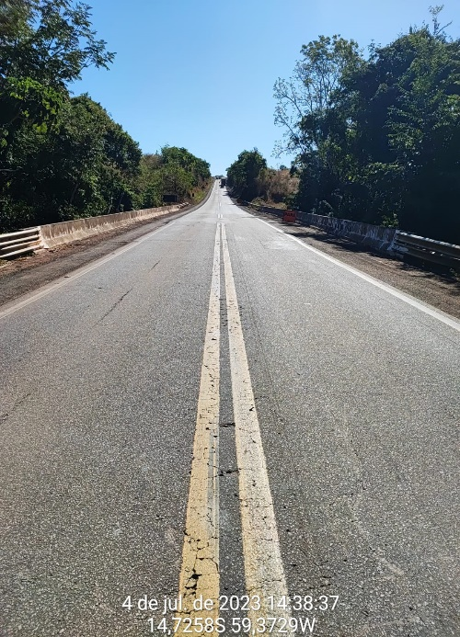
2 | Ponte sobre o Rio Seixas | 174BMT0110 | Pista Simples | 389.580 | -14.585681 | -59.525046 | 88.48 | Satisfatória | GCC | EXTERNO | AMBOS | 88.48 | 238.90 | 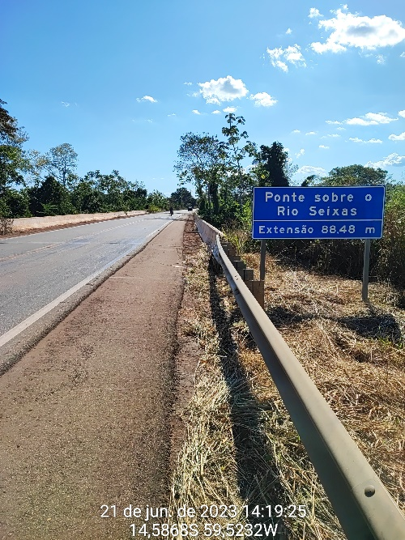
3 | Ponte sobre o Rio Galera | 174BMT0115 | Pista Simples | 403.290 | -14.480295 | -59.584419 | 59.45 | Satisfatória | GCC | EXTERNO | AMBOS | 59.45 | 160.52 | 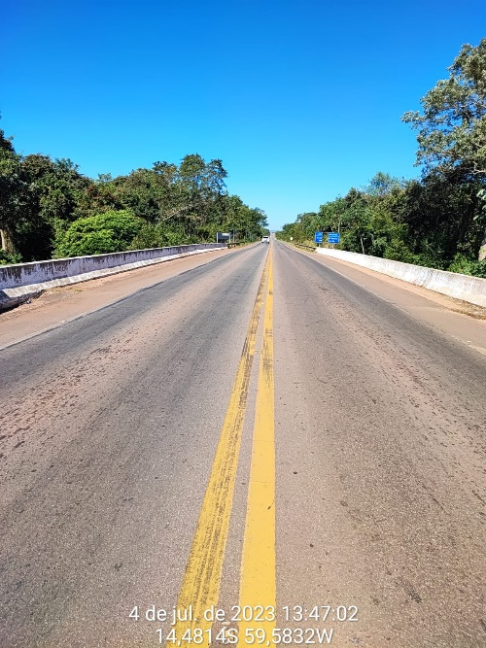
4 | Ponte sobre o Ribeirão Papagaio | 174BMT0115 | Pista Simples | 425.650 | -14.308556 | -59.669087 | 66.67 | Satisfatória | GCC | EXTERNO | AMBOS | 66.67 | 180.01 | 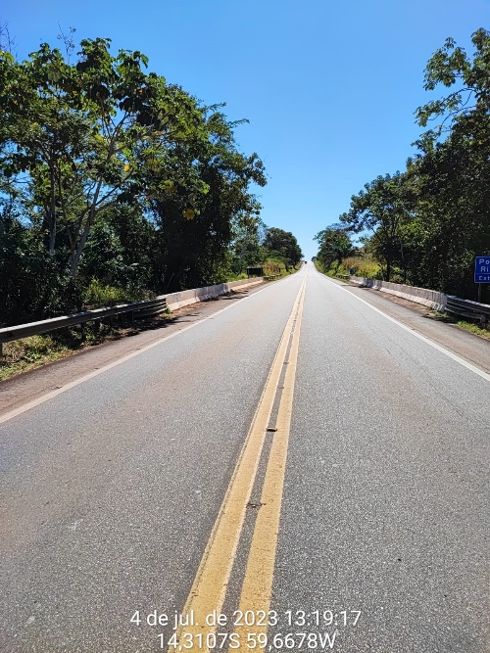
5 | Ponte sobre o Rio Piolhinho | 174BMT0115 | Pista Simples | 436.180 | -14.221340 | -59.690731 | 66.67 | Satisfatória | GCC | EXTERNO | AMBOS | 66.67 | 180.01 | 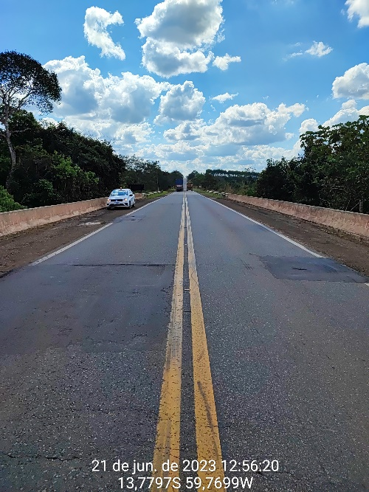
6 | Ponte sobre o Rio Dourado | 174BMT0120 | Pista Simples | 441.000 | -14.178592 | -59.697435 | 44.47 | Satisfatória | GCC | EXTERNO | AMBOS | 44.47 | 120.07 | 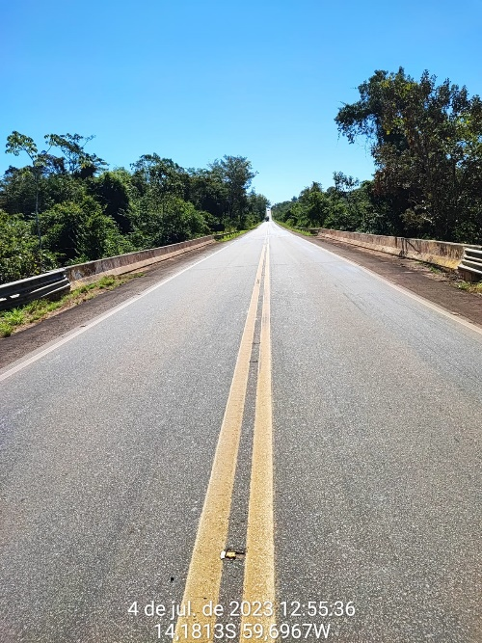
8 | Ponte sobre o Rio Dois Irmãos | 174BMT0120 | Pista Simples | 469.930 | -13.933286 | -59.760438 | 47.71 | Satisfatória | GCC | EXTERNO | AMBOS | 47.71 | 128.82 | 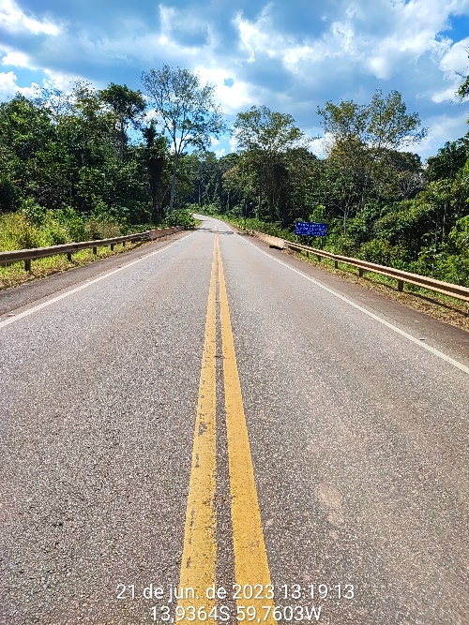
7 | Ponte sobre o Rio Novo | 174BMT0120 | Pista Simples | 447.850 | -14.119981 | -59.715078 | 89.06 | Satisfatória | GCC | EXTERNO | AMBOS | 89.06 | 240.46 | 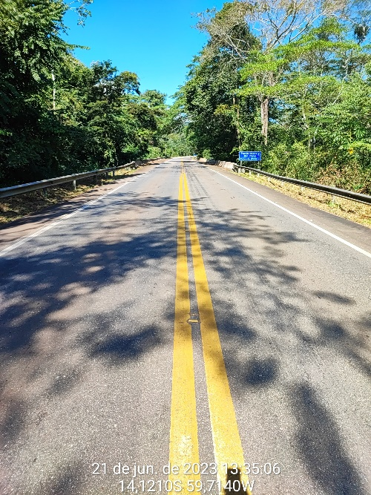
9 | Ponte sobre o Rio Piolhinho | 174BMT0120 | Pista Simples | 487.770 | -13.776045 | -59.770598 | 68.82 | Satisfatória | GCC | EXTERNO | AMBOS | 68.82 | 185.81 | 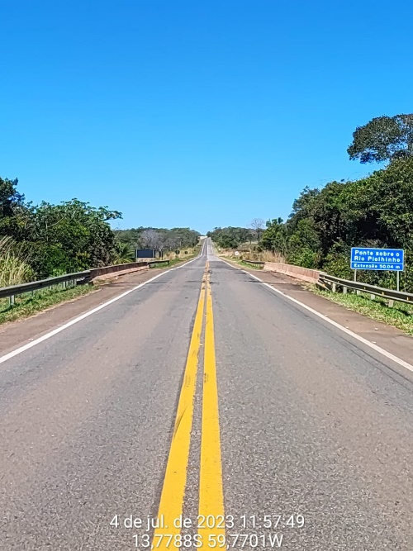

 |  |  |  |  |  |  |  |  |  |  |  | EXTENSÃO | CAIAÇÃO
 |  |  |  |  |  |  |  |  |  |  | 1192.5 | 596.25 | 1609.88

INTERVENÇÕES PISTA-ACOSTAMENTO
ANEXO I INTERVENÇÃO FUNCIONAL DE PISTA / ACOSTAMENTO

ORIENTAÇÕES PARA INVENTÁRIO DA INTERVENÇÃO FUNCIONAL DA PISTA E DO ACOSTAMENTO
1. Indicação dos locais que a Intervenção Funcional da Pista e do Acostamento abrange: - Não se aplica. - Direito. - Esquerdo. - Ambos os Lados. 2. Tipos de Solução para Intervenção Funcional da Pista e do Acostamento de acordo com a resolução do PATO: - I – microrrevestimento em 2 (duas) camadas (e = 1,5 cm) para rejuvenescimento. - II – reperfilagem (CBUQ massa fina e = 2,0 cm), para eliminar irregularidade elevada. - III – fresagem com recomposição de CBUQ, na espessura do pavimento existente, em locais de trincamento tipos FC-2, FC-3, instabilidade de massa, irregularidade elevada ou trilha de roda; - IV – TSD sem polímero em trechos com tráfego médio a baixo, VMD comercial até 2.000 (dois mil). - V – TSD com polímero em trechos de tráfego elevado, VMD comercial superior a 2.000 (dois mil), a critério do DNIT.
CADASTRO DE INTERVENÇÃO FUNCIONAL DA PISTA E ACOSTAMENTO
Localização |  |  |  |  |  |  |  | Indicação do Local da Intervenção Funcional 1 |  |  | Tipo da Solução 2 | Largura Total da Intervenção (m) | Extensão (m) | Área de Intervenção (m²) | Foto
SNV | Tipo de Pista | KM inicial | KM final | Coordenada Inicial |  | Coordenada Final |  | Pista | Acostamento | 3ª Faixa
 |  |  |  | LAT | LONG | LAT | LONG
174BMT0110 | Pista Simples | 366.550 | 378.000 | -14.725766 | -59.373130 | -14.654339 | -59.445849 | Esquerda |  |  | I | 3.50 | 11450.00 | 40075.00 | 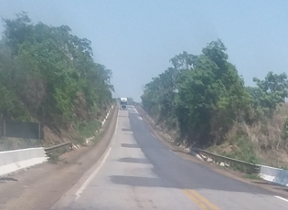
174BMT0115 / 174BMT0120 | Pista Simples | 434.000 | 443.000 | -14.243324 | -59.693663 | -14.163691 | -59.701397 | Direita |  |  | I | 3.50 | 9000.00 | 31500.00 | 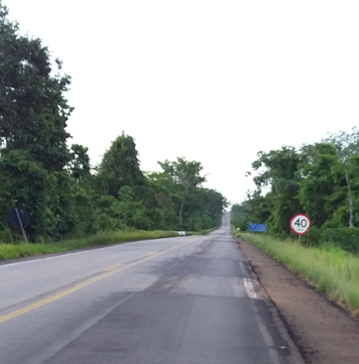
174BMT0120 | Pista Simples | 444.000 | 448.000 | -14.154943 | -59.703702 | -14.120977 | -59.714123 | Direita |  |  | I | 3.50 | 4000.00 | 14000.00 | 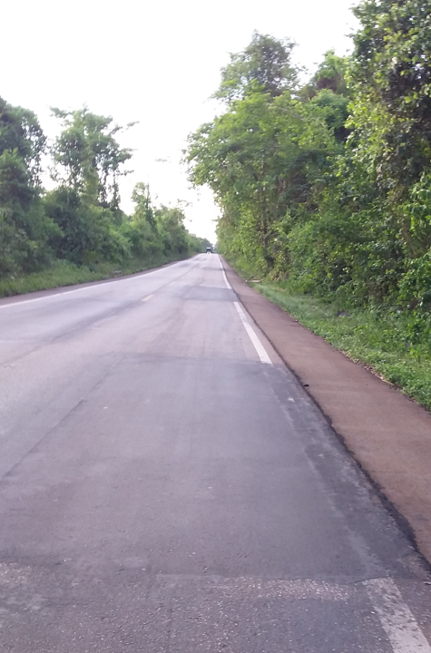
174BMT0120 | Pista Simples | 455.000 | 499.400 | -14.066573 | -59.742553 | -13.680079 | -59.790506 | Esquerda |  |  | II | 3.50 | 44400.00 | 155400.00 | 